java_stack
7
3
3
7
进栈
进栈
出栈
出栈

栈顶
栈顶
栈顶
栈顶
栈顶
 |  |  |  |  |  | 3
 |  |  |  |  | 7 | 7 | 7
 |  |  |  | 2 | 2 | 2 | 2 | 2
 |  |  |  | 11 | 11 | 11 | 11 | 11
栈底
栈底
栈底
栈底
栈底
 |  |  |  | PUSH(7) | PUSH(3) |  | POP() | POP()

.java
javac
.class
类加载器

转换后的.class
解释器
可执行代码
JIT编译器
机器码
01011102

队尾
队头

7
入队
 |  | 2 | 9
队尾
队头

3
[7]
[0]
入队
入队
[6]
[1]
 | 7 | 2 | 9
队尾
队尾
队头

[2]
[5]
[4]
[3]
3 | 7 | 2 | 9
队尾
队头

9
出队
 | 3 | 7 | 2
队头
队尾

2
出队
 |  | 3 | 7

队头
队尾
7

入队
9
2

3

入队

9
2
7

9
2
7
3

9
2
7
3

出队

9

2
7
3

出队

2

7
3

java_heap
X 因为53比39大所以不换
53
1
53
53

2
3

42
27
42
27
42
39

4
5
6
7
31
19
21
9
31
19
21
39
31
19
21
27

8
9
10
11
12
13
14

13
2
8
11
17
7
39
13
2
8
11
17
7
9
13
2
8
11
17
7
9

39
index | 0 | 1 | 2 | 3 | 4 | 5 | 6 | 7 | 8 | 9 | 10 | 11 | 12 | 13 | 14
value |  | 53 | 42 | 27 | 31 | 19 | 21 | 9 | 13 | 2 | 8 | 11 | 17 | 7

● 堆化(heapify)过程 -- 插入新元素

X
53
22
42

42
27
42
27
22
27

31
19
21
9
31
19
21
9
31
19
21
9

13
2
8
11
17
7
22
13
2
8
11
17
7
13
2
8
11
17
7

42
42

31
27
31
27

X
22
19
21
9
22
19
21
9

13
2
8
11
17
7
22
13
2
8
11
17
7

● 堆化(heapify)过程 -- 删除或取出堆顶

node(root)

42

node(child)

31
27

page
22
19
21
9

13
2
8
11
17
7

tree_2
X 因为53比39大所以不换
53
53
53

42
27
42
27
42
39

31
19
21
9
31
19
21
39
31
19
21
27

13
2
8
11
17
7
39
13
2
8
11
17
7
9
13
2
8
11
17
7
9

X
53
22
42

42
27
42
27
22
27

31
19
21
9
31
19
21
9
31
19
21
9

13
2
8
11
17
7
22
13
2
8
11
17
7
13
2
8
11
17
7

42
42

31
27
31
27

X
22
19
21
9
22
19
21
9

13
2
8
11
17
7
22
13
2
8
11
17
7

● 堆化(heapify)过程 -- 删除或取出堆顶

node(root)

42

node(child)

31
27

page
22
19
21
9

13
2
8
11
17
7

java_jvm
Java Memory Model
자바8 부터는 Permanent 영역 대신에 Java Heap 영역이 아니라 Metaspace로 호출되는 네이티브 영역에 저장됩니다.
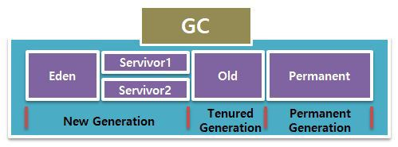
 | 출처: https://aljjabaegi.tistory.com/387 [알짜배기 프로그래머]

Heap
Method Area
Thread
1... N

Young Generation
Old Generation
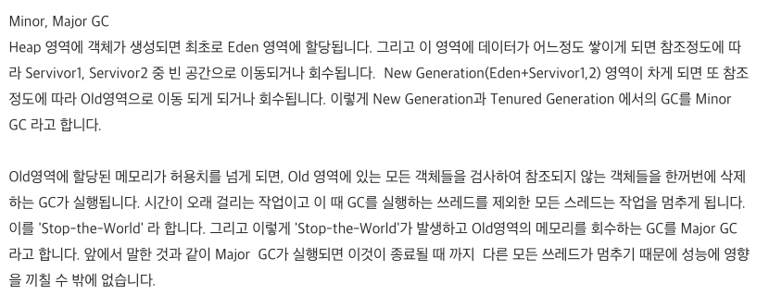

Eden
Space
From
Survivor
To
Survivor

Minor, Major GC
Heap 영역에 객체가 생성되면 최초로 Eden 영역에 할당됩니다. 그리고 이 영역에 데이터가 어느정도 쌓이게 되면 참조정도에 따라 Servivor1, Servivor2 중 빈 공간으로 이동되거나 회수됩니다. New Generation(Eden+Servivor1,2) 영역이 차게 되면 또 참조정도에 따라 Old영역으로 이동 되게 되거나 회수됩니다. 이렇게 New Generation과 Tenured Generation 에서의 GC를 Minor GC 라고 합니다.
Java Source (.java file)
Java Compliler
(javac)
Java Byte Code (.class file)
Class Loader
Execute
Old영역에 할당된 메모리가 허용치를 넘게 되면, Old 영역에 있는 모든 객체들을 검사하여 참조되지 않는 객체들을 한꺼번에 삭제하는 GC가 실행됩니다. 시간이 오래 걸리는 작업이고 이 때 GC를 실행하는 쓰레드를 제외한 모든 스레드는 작업을 멈추게 됩니다. 이를 'Stop-the-World' 라 합니다. 그리고 이렇게 'Stop-the-World'가 발생하고 Old영역의 메모리를 회수하는 GC를 Major GC라고 합니다. 앞에서 말한 것과 같이 Major GC가 실행되면 이것이 종료될 때 까지 다른 모든 쓰레드가 멈추기 때문에 성능에 영향을 끼칠 수 밖에 없습니다.

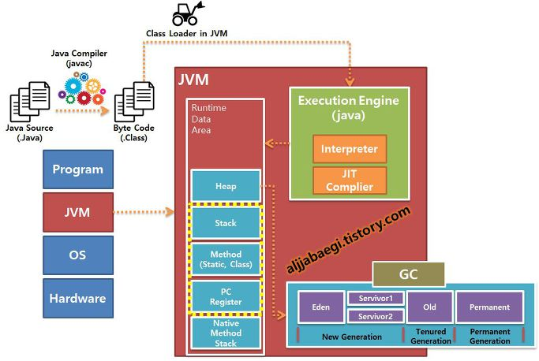

Java Source (.java file)

Java Compliler
(javac)

Java Byte Code (.class file)

Class Loader
Execution
Engine

Runtime Data Area

JMV (Java Virtual Machine)

Java Source (.java file)
Java Compliler
(javac)
Java Byte Code (.class file)
Class Library

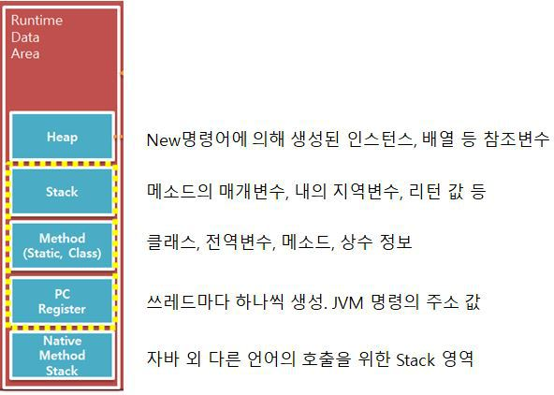
本地库方法
Native Library
Java Interpreter
JIT
Compiler
Garbage Collector
Execution Engine
Class Loader
Linking
Verfying
Preparing
Resolving
Loading
Bootstrap ClassLoader
Extension ClassLoader
Application ClassLoader
Initialization

本地方法接口
Native Interface

直接内存
(Direct Memory)
私有线程
共享线程
Java栈
(VM Stack)
方法区
(Method Area)
堆
(Heap)
程序计数器
(Program Counter Register)
本地方法栈
(Native Method Stack)
运行数据区Runtime Data Area
예를 들어 getList, insertList, updateList, deleteList CRUD 메소드가 있는 ListController class가 있을 때 이 클래스와 메소드의 정보는 실행엔진에 의해 Method 영역에 올라가며, 클래스의 메소드 호출이 발생하면 Method 영역의 정보를 읽어 해당 메소드의 매개변수, 지역변수 리턴값 등이 Stack 영역에 올려 처리되게 됩니다. 그리고 메소드의 실행이 끝나면 Stack 영역에서는 자동으로 제거되게 됩니다.
만약 메소드 내에 New 명령어로 생성한 인스턴스나 배열이 있을 경우 해당 값은 Heap 영역에 저장되고 Stack 영역에서는 이 Heap 영역의 값을 참조 할 수 있는 메모리 주소 값만 저장되게 됩니다.
배열을 System.out.println(); 하게 되면 메모리 주소 값이 출력되는 이유가 이 것 입니다.

通过class loader 读取class, 这些文件是通过执行引擎解析后 存储到runtime data area

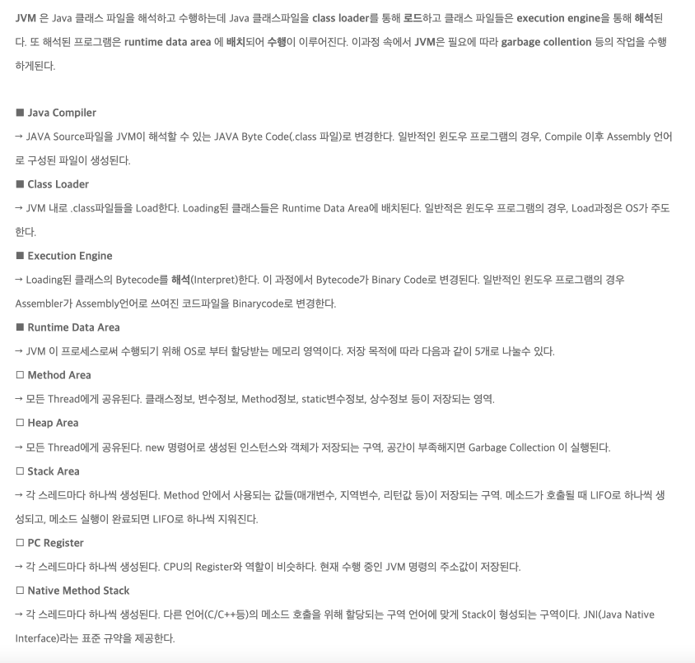

JVM(Java Virtual Machine)

类加载器
Class Loader
Java Byte Code (.class file)
Java Compliler
(javac)
Java Source (.java file)

Byte Code Verfier
解释器
Interpreter
Binary Code
Runtime

JMV (Java Virtual Machine)

Java Source (.java file)
Java Compliler
(javac)
Java Byte Code (.class file)
Class Library

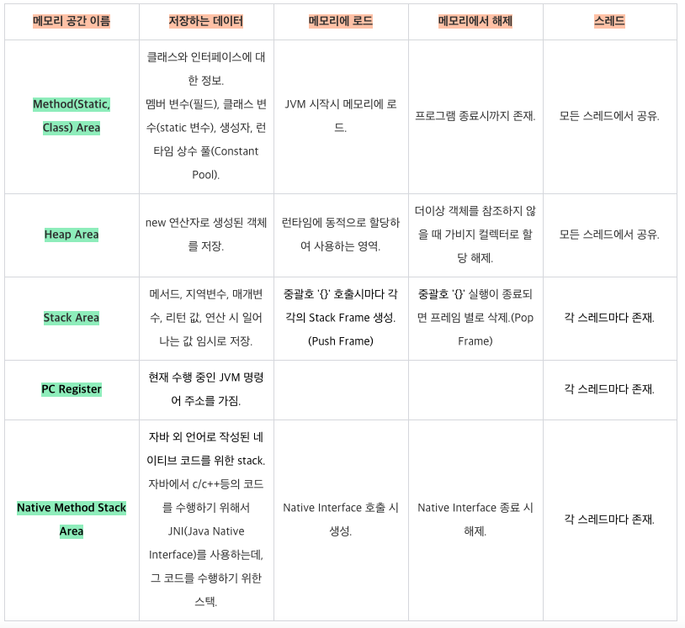

本地方法接口
Native Interface
执行引擎
Execution Engine
类加载器
Class Loader
Garbage Collector

Native Library
直接执行
解析执行

pubilc void HelloWorld(){
Class class = new Class();
}

直接内存
(Direct Memory)
方法区
(Method Area)
堆
(Heap)
Java栈
(VM Stack)
程序计数器
(Program Counter Register)
本地方法栈
(Native Method Stack)

运行数据区Runtime Data Area
私有线程
共享线程

JVM(Java Virtual Machine)

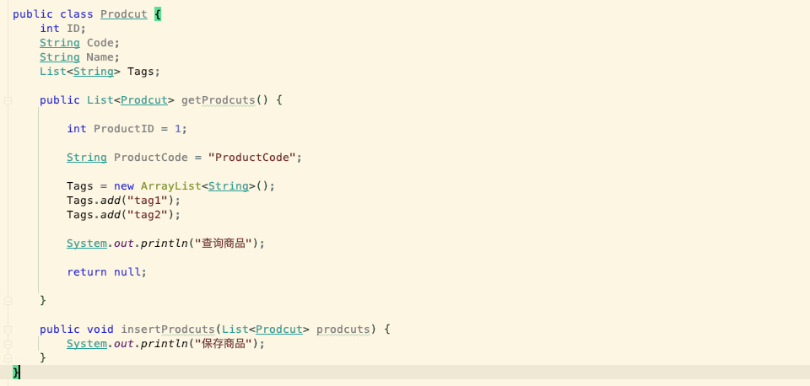
编译读取时，存放到Method Area

执行时这几个变量加载到Stack区域

编译读取时，存放到Method Area

执行时这几个局部变量也是加载到Stack区域

메모리 공간 이름 | 저장하는 데이터 | 메모리에 로드 | 메모리에서 해제 | 스레드
Method(Static, Class) Area | 클래스와 인터페이스에 대한 정보. | JVM 시작시 메모리에 로드. | 프로그램 종료시까지 존재. | 모든 스레드에서 공유.
 | 멤버 변수(필드), 클래스 변수(static 변수), 생성자, 런타임 상수 풀(Constant Pool).
执行时把变量地址存到Stack区域，指向Heap区的值。
Heap Area | new 연산자로 생성된 객체를 저장. | 런타임에 동적으로 할당하여 사용하는 영역. | 더이상 객체를 참조하지 않을 때 가비지 컬렉터로 할당 해제. | 모든 스레드에서 공유.
Stack Area | 메서드, 지역변수, 매개변수, 리턴 값, 연산 시 일어나는 값 임시로 저장. | 중괄호 '{}' 호출시마다 각각의 Stack Frame 생성.(Push Frame) | 중괄호 '{}' 실행이 종료되면 프레임 별로 삭제.(Pop Frame) | 각 스레드마다 존재.
PC Register | 현재 수행 중인 JVM 명령어 주소를 가짐. |  |  | 각 스레드마다 존재.
Native Method Stack Area | 자바 외 언어로 작성된 네이티브 코드를 위한 stack. | Native Interface 호출 시 생성. | Native Interface 종료 시 해제. | 각 스레드마다 존재.
 | 자바에서 c/c++등의 코드를 수행하기 위해서 JNI(Java Native Interface)를 사용하는데, 그 코드를 수행하기 위한 스택.

编译读取时，存放到Method Area
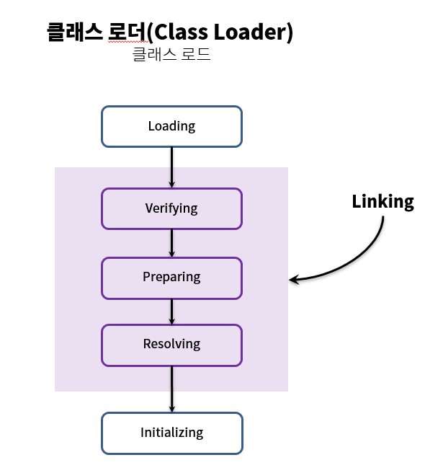
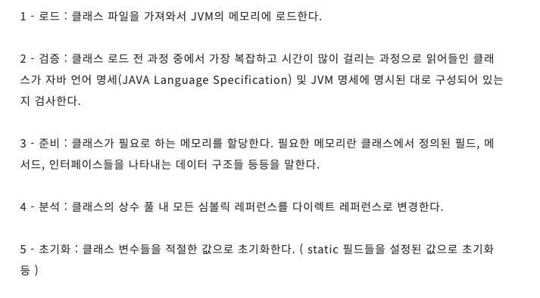

1 - 로드 : 클래스 파일을 가져와서 JVM의 메모리에 로드한다.

2 - 검증 : 클래스 로드 전 과정 중에서 가장 복잡하고 시간이 많이 걸리는 과정으로 읽어들인 클래스가 자바 언어 명세(JAVA Language Specification) 및 JVM 명세에 명시된 대로 구성되어 있는지 검사한다.

3 - 준비 : 클래스가 필요로 하는 메모리를 할당한다. 필요한 메모리란 클래스에서 정의된 필드, 메서드, 인터페이스들을 나타내는 데이터 구조들 등등을 말한다.

4 - 분석 : 클래스의 상수 풀 내 모든 심볼릭 레퍼런스를 다이렉트 레퍼런스로 변경한다.

5 - 초기화 : 클래스 변수들을 적절한 값으로 초기화한다. ( static 필드들을 설정된 값으로 초기화 등 )

javac
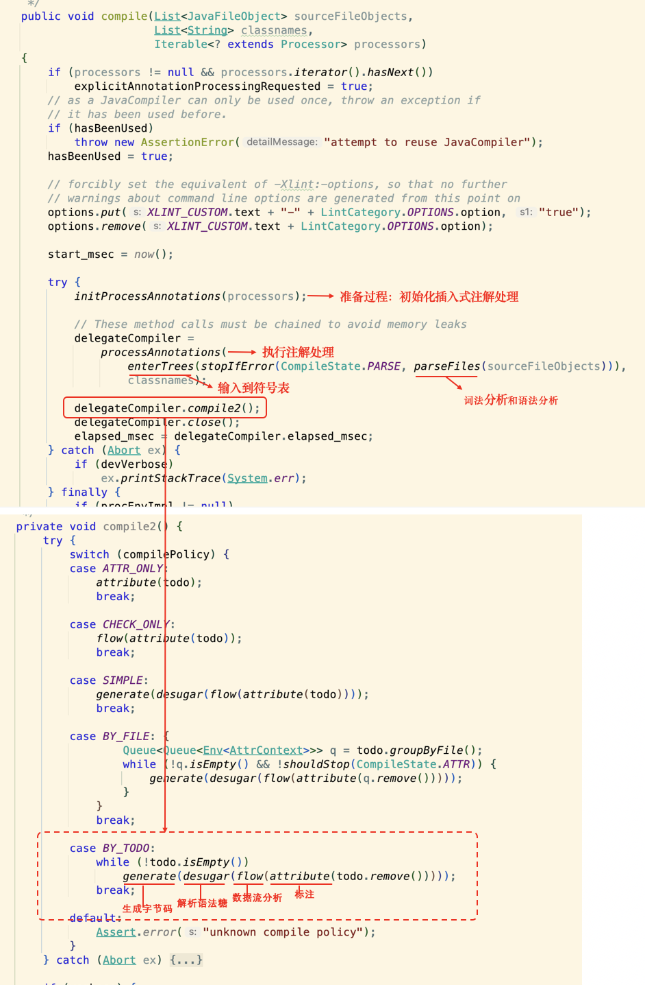
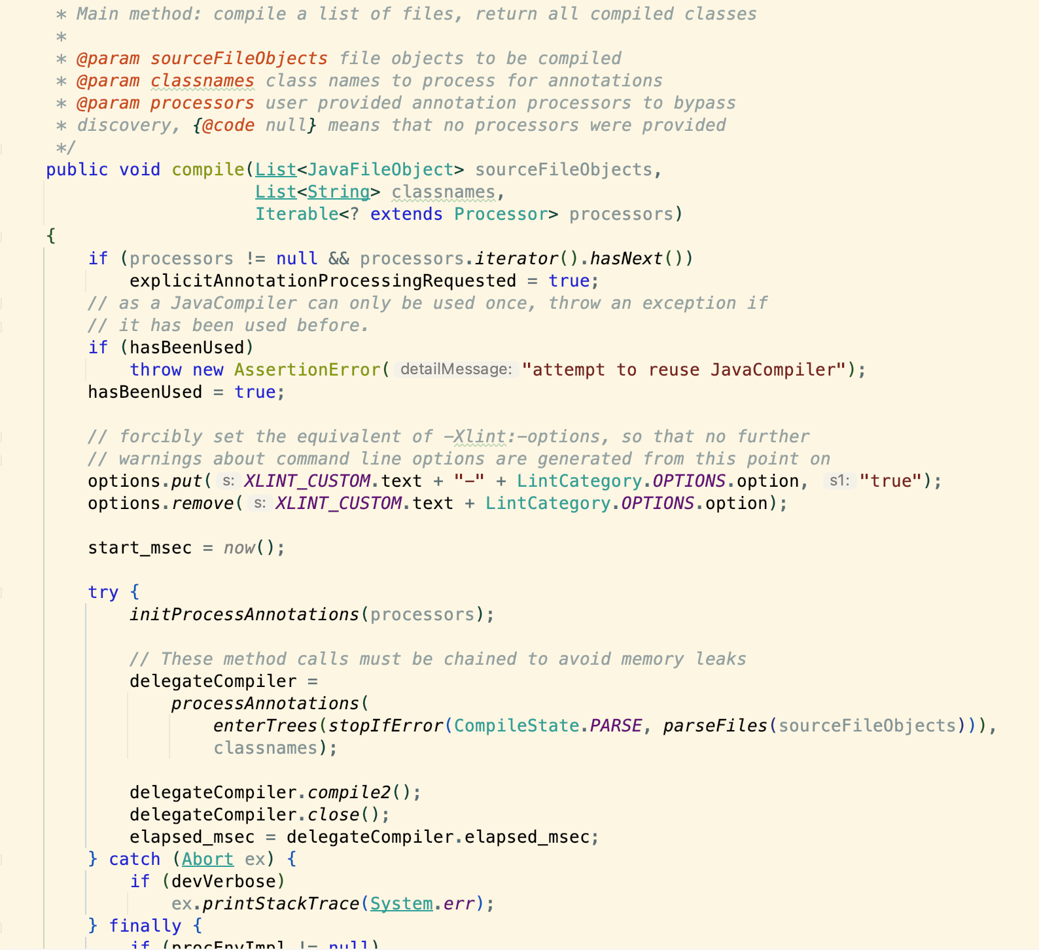
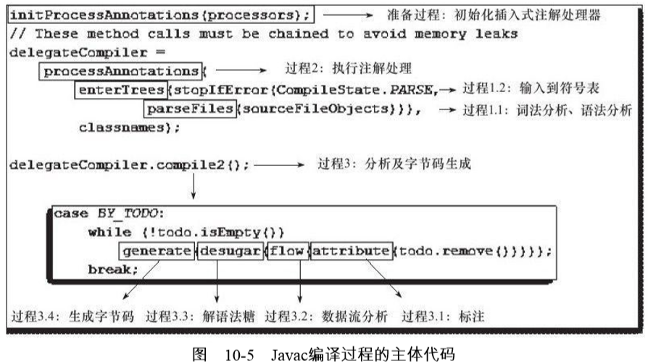

准备过程：初始化插入式注解处理

执行注解处理

输入到符号表
词法分析和语法分析

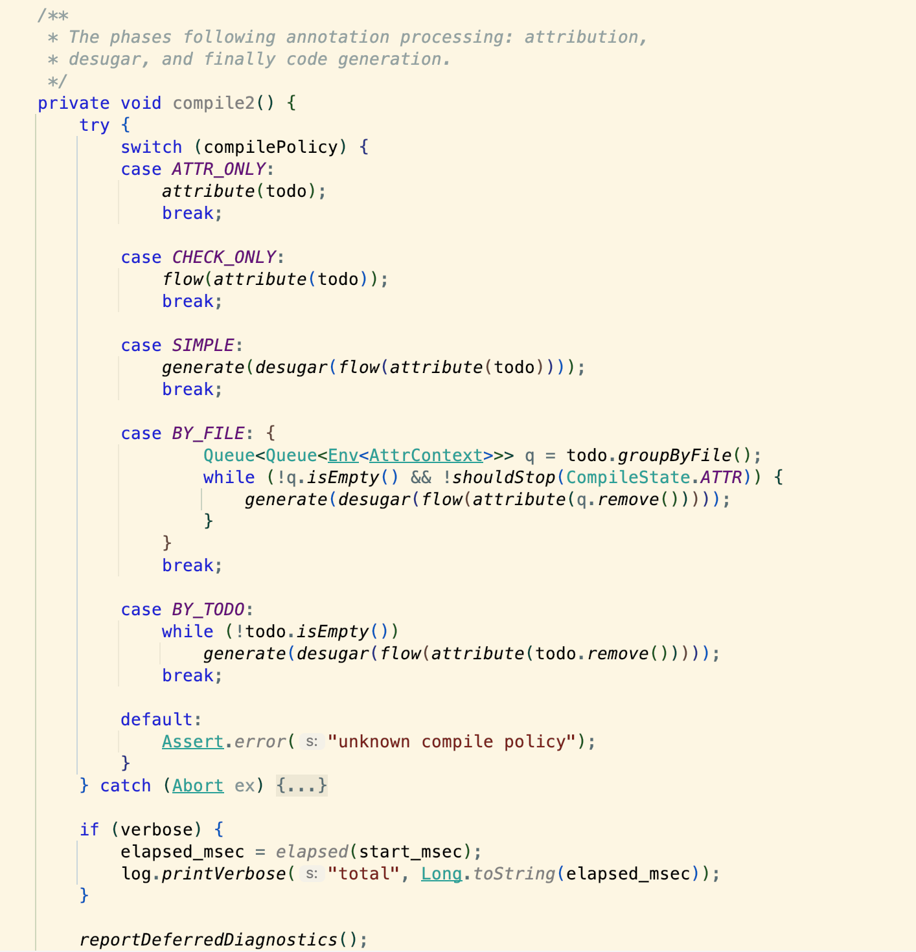

...
class
解析与填充符号表
Parse and Enter
注解处理
Annotation Processing
分析与字节码生成
Analyse and Generate

解析语法糖
数据流分析
标注
生成字节码

C
1. 预处理Pre-processing
2. 编译Compilation
3. 汇编Assemble
4. 链接Linking

helloworld.c
helloworld.i
helloworld.s
helloworld.o
helloworld
执行文件

1. Front-end
2. Middle-end
3. Back-end

helloworld.i
COMPILE TREE
RTL
(Register Transfer Language)
helloworld.s

JMV (Java Virtual Machine)

diet

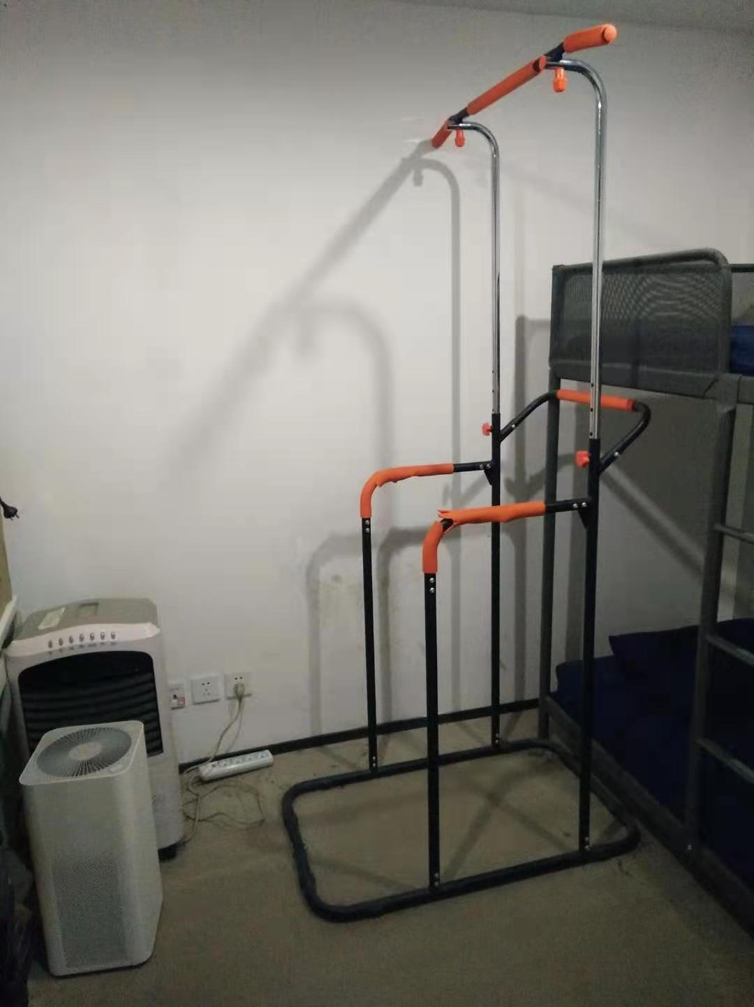
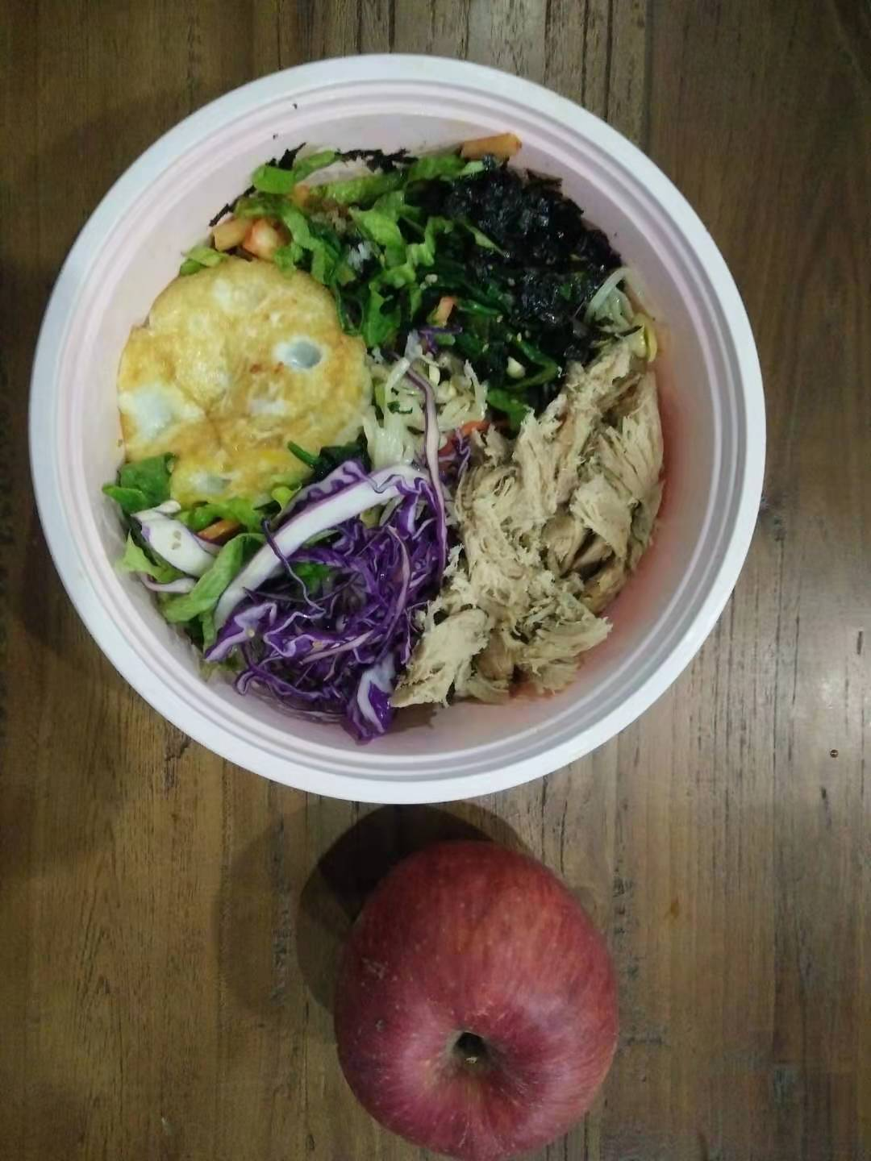


2019年10月1日
2019年11月1日
2019年12月1日
2019年12月29日
2020年12月23日

Sheet1
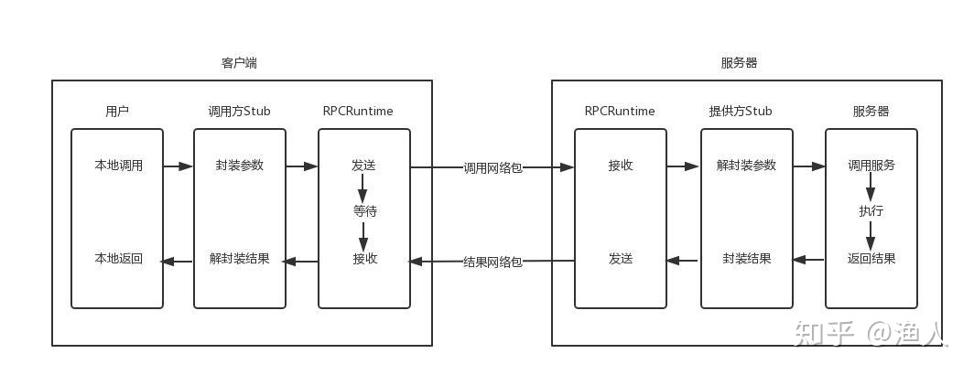
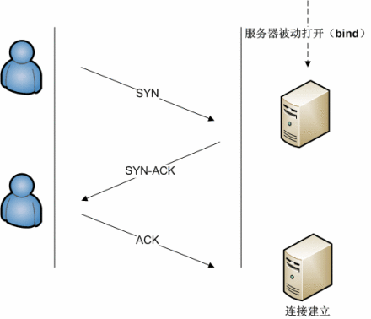

等待结果
客户端

请求
回应

服务器
执行服务器
本地方法返回结果
时间 --->



SYN

SYN-ACK

ACK

建立连接


域名查询

获取IP
DNS

生成http请求

传输请求
传输响应
TCP/IP协议

生成http响应
Web服务器

URI

URN
URL

test
Test
Double

Dummy
Object
Test
Stub
Test
Spy
Mock
Object
Fake
Object

tree
1

2
9

3
6
10
13

4
5
7
8
11
12

二叉树-前序遍历

13

7
12

3
6
10
11

1
2
4
5
8
9

二叉树-后序遍历

8

4
12

2
6
10
13

1
3
5
7
9
11

二叉树-中序遍历

57

21
88

12
36
69
97

7
14
24
47
61
73
92
99

24

57
57
24

21
88
21
88

12
36
69
97
12
36
69
97

7
14
24
47
61
73
92
99
7
14
24
47
61
73
92
99

57
57

21
88
21
88
24

12
36
69
97
12
36
69
97
24

7
14
24
47
61
73
92
99
7
14
24
47
61
73
92
99

95

57
57
57
95

21
88
21
88
21
88
95

12
36
69
97
12
36
69
97
12
36
69
97

7
14
24
47
61
73
92
99
7
14
24
47
61
73
92
99
7
14
24
47
61
73
92
99

57
57

21
88
21
88

12
36
69
97
12
36
69
97
95

7
14
24
47
61
73
92
99
7
14
24
47
61
73
92
99

linked_list
2
3
7
9

2
3
X
7
9

5

2
3
X
5
7
9

2
3
7
9

2
3
7
9

2

9
3

7

5

2 | 3 | 7 | 9

2 | 3 | 5 | 7 | 9

X
2 | 3 | 5 | 7 | 9

2 | 3 | 7 | 9

